Sheet1
西部调度台日运行方案
日期：2026年4月29日 后端调度员：梁悦童
一、当日运行思路
1.当前调整背景、目标：西部管道各管线管存处于目标管存上下浮动，压力适中。 2.运行问题、瓶颈：兰银线切换至夏季运行流程后，涩宁兰干线压力逐步上涨，有影响青海气田上载风险。为消减风险，导通兰银线6#阀室，启河口站机组向下疏散管存。 3.压缩机组配置：西一线：轮（1）孔（1）四（0）鄯（0）哈（1）雅（0）红（0）柳（0）玉（1）酒（0）山（0）金（0）古（0）；西二三四线：霍(3)精(3)乌苏(3)玛(3)乌鲁(0)连(3)了(0)烟(3)红(3)瓜(0)嘉(0)张(4)永(0)古(3)；涩兰长：涩（2）羊（2）乌（1）湖（0）河（1） 4.作业：无

二、上下载计划 |  | 上载变化量393 |  |  |  |  |  |  |  |  |  | 下载变化量-9
上载站场 | 总 | 霍尔果斯 | 轮南 （总） | 塔里木油田 | 西北油田 | 庆华 | 新天 | 青海 | 长宁靖边 | 呼图壁 （采） | 温吉桑 （采） | 管线下载 | 总 | 西一线 | 西二线 | 西三线 | 兰银线 | 涩宁兰 | 长宁线
今日日指定 | 27107 | 13400 | 5758 | 5300 | 430 | 458 | 671 | 940 | 150 | 0 | 0 | 今日日指定 | 3458 | 328 | 1294 | 186 | 241 | 767 | 641
昨日日指定 | 26713 | 13300 | 5612 | 5200 | 385 | 458 | 669 | 940 | 150 | 0 | 0 | 昨日日指定 | 3467 | 323 | 1275 | 185 | 245 | 798 | 641
日指定变化 | 393 | 100 | 147 | 100 | 45 | 0 | 2 | 0 | 0 | 0 | 0 | 日指定变化 | -9 | 5 | 19 | 1 | -3 | -31 | 0
三、平衡预测 |  |  |  |  |  |  |  |  |  |  |  | 四、转供量
管道 | 总 | 西一线 | 西二三四线 | 涩兰长 |  |  |  | 今日平衡情况:总平衡0 西一线-71，西二三四66，涩兰长5，古河线0。 |  |  |  | 今日平衡情况:西一中卫1900，西二三中卫12750，红柳一转二0，红柳二转一100，轮吐转供3600 河口正输200，古河0，西二甘塘500，西一甘塘0。
当日管存 | 85354 | 12470 | 68930 | 3954
早8:00平衡 | 0 | -71 | 66 | 5
调整后平衡 | 0 | -71 | 66 | 5 |  |  |  | 调整思路：增启河口站一台机组。
次日管存预测 | 85354 | 12399 | 68996 | 3959
五、管道运行参数
站场 | 进站压力 | 出站压力 | 流量 | 转速 | 台数 | 效率 | 站场 | 进站压力 | 出站压力 | 流量 | 转速 | 台数 | 效率 | 转供站场 | 进站压力 | 出站压力 | 今日转供 | 能否完成 |  | 关键点 | 压力
霍尔果斯 | 7.0 | 10.2 | 13769 | 5432 | 4 | 高 | 轮南 | 6.1 | 8.0 | 6004 | 3810 | 1 | 中 | 红柳 | 7.1 | 7.1 | 100 | 能 |  | 温吉桑27# | 8.8
精河 | 8.0 | 10.2 | 13728 | 5688 | 3 | 高 | 孔雀河 | 6.5 | 8.3 | 5616 | 4185 | 1 | 高 | 中卫 | 8.1 | 7.7 | 12750 | 能 |  | 昌吉 | 9.4
乌苏 | 8.2 | 10.0 | 13709 | 4553 | 3 | 高 | 四道班 | 7.4 | 7.4 | 2805 | / | 0 | / | 吐鲁番 | 7.5 | 7.4 | 3600 | / |  | 轮吐15# | 8.2
玛纳斯 | 8.0 | 9.9 | 13602 | 5251 | 3 | 高 | 鄯善 | 6.6 | 6.6 | 2137 | / | 0 | / | 河口 | 4.7 | 4.7 | 200 | 能 |  | 银川 | 5.7
乌鲁木齐 | 8.2 | 8.2 | 10793 | / | 0 | / | 哈密 | 5.6 | 8.5 | 2128 | 3794 | 1 | 高 | 甘塘 | 8.3 | 5.8 | 500 | 能 |  | 河口 | 4.7
连木沁 | 7.0 | 9.1 | 14177 | 5541 | 3 | 高 | 雅满苏 | 8.2 | 8.2 | 2128 | / | 0 | / |  |  |  |  |  |  | 甘塘 | 6.5
了墩 | 8.0 | 8.0 | 15061 | / | 0 | / | 红柳 | 7.1 | 7.1 | 2128 | / | 0 | / | 站场 | 进站压力 | 出站压力 | 流量 | 转速 | 台数 | 效率
烟墩 | 6.7 | 8.7 | 14640 | 4757 | 3 | 高 | 柳园 | 6.8 | 6.8 | 1758 | / | 0 | / | 涩北 | 2.4 | 3.4 | 693 | 10255 | 2 | 高
红柳 | 7.1 | 9.8 | 14800 | 5964 | 3 | 高 | 玉门 | 6.1 | 8.2 | 1735 | 3410 | 1 | 高 | 羊肠子沟 | 2.8 | 4.0 | 687 | 5926 | 2 | 高
瓜州 | 8.8 | 8.8 | 14800 | / | 0 | / | 酒泉 | 8.0 | 8.0 | 1730 | / | 0 | / | 乌兰 | 3.7 | 5.1 | 649 | 5742 | 1 | 高
嘉峪关 | 7.4 | 7.4 | 14763 | 0 | 0 | / | 山丹 | 7.3 | 7.3 | 1730 | / | 0 | / | 湖东 | 4.7 | 4.7 | 649 | / | 0 | /
张掖 | 6.4 | 8.9 | 14734 | 5782 | 3 | 高 | 金昌 | 7.1 | 7.1 | 1726 | / | 0 | / | 银川 | 5.0 | 5.0 | 480 | / | 0 | /
永昌 | 7.3 | 7.3 | 14583 | / | 0 | / | 古浪 | 6.8 | 6.8 | 1611 | / | 0 | / | 河口 | 5.0 | 5.0 | 245 | 5633 | 1 | /
古浪 | 6.4 | 8.4 | 14494 | 5671 | 3 | 高
六、计划调整
 | 调整时间 |  |  |  | 调整点 |  |  |  |  |  | 调整原因 |  |  |  |  | 调整措施
1 | 10:00:00 |  |  |  | 涩宁兰河口站 |  |  |  |  |  | 疏散涩宁兰干线压力，保证青海气田上载 |  |  |  |  | 增启河口站机组一台
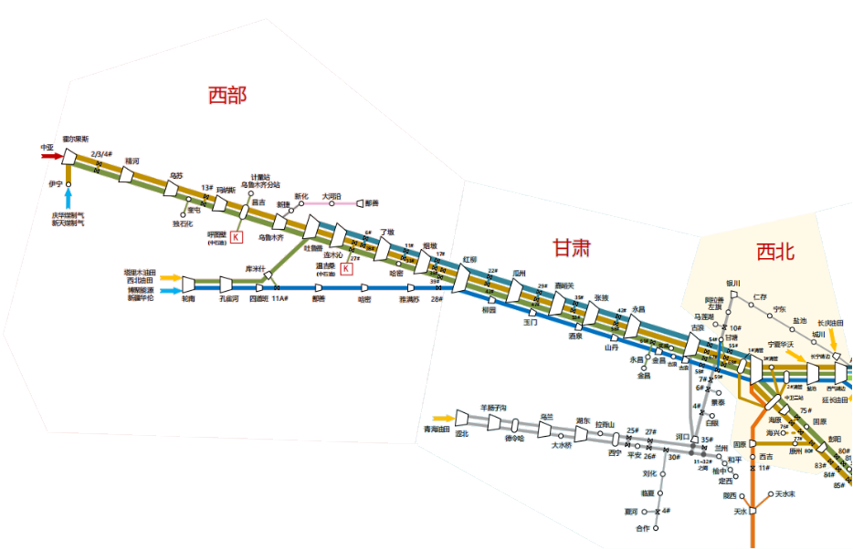
2
3
4
5
 |  |  |  |  |  |  |  |  |  |  |  |  | 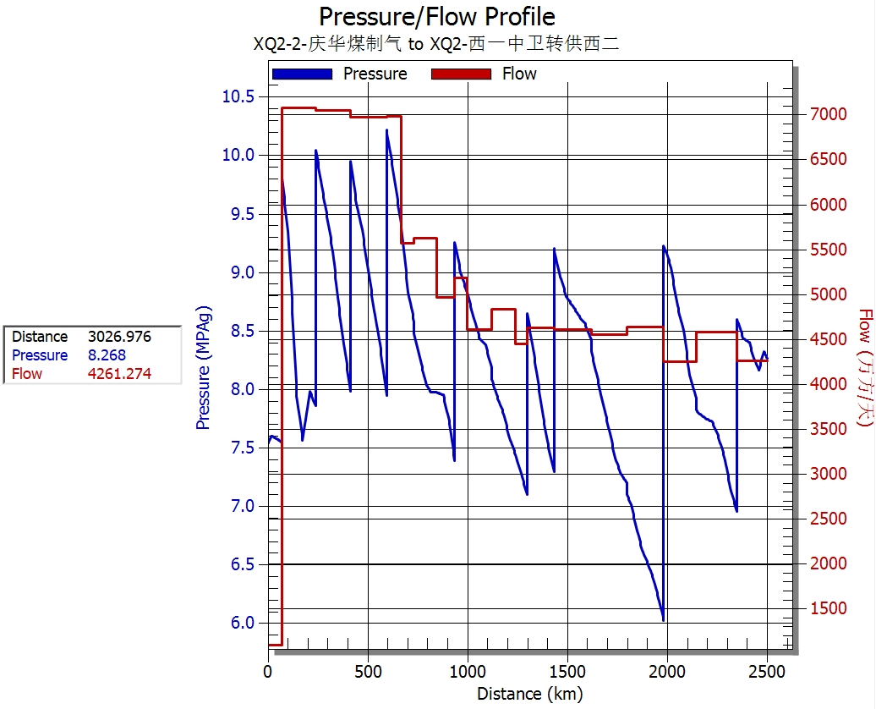

 |  |  |  |  | 轮吐3600

 |  |  |  |  |  |  | 红柳100

 |  |  |  |  |  |  |  |  |  | 甘塘500

 |  |  |  |  |  |  |  |  |  |  | ​

 |  |  |  |  |  |  |  |  |  |  | ​

